注文
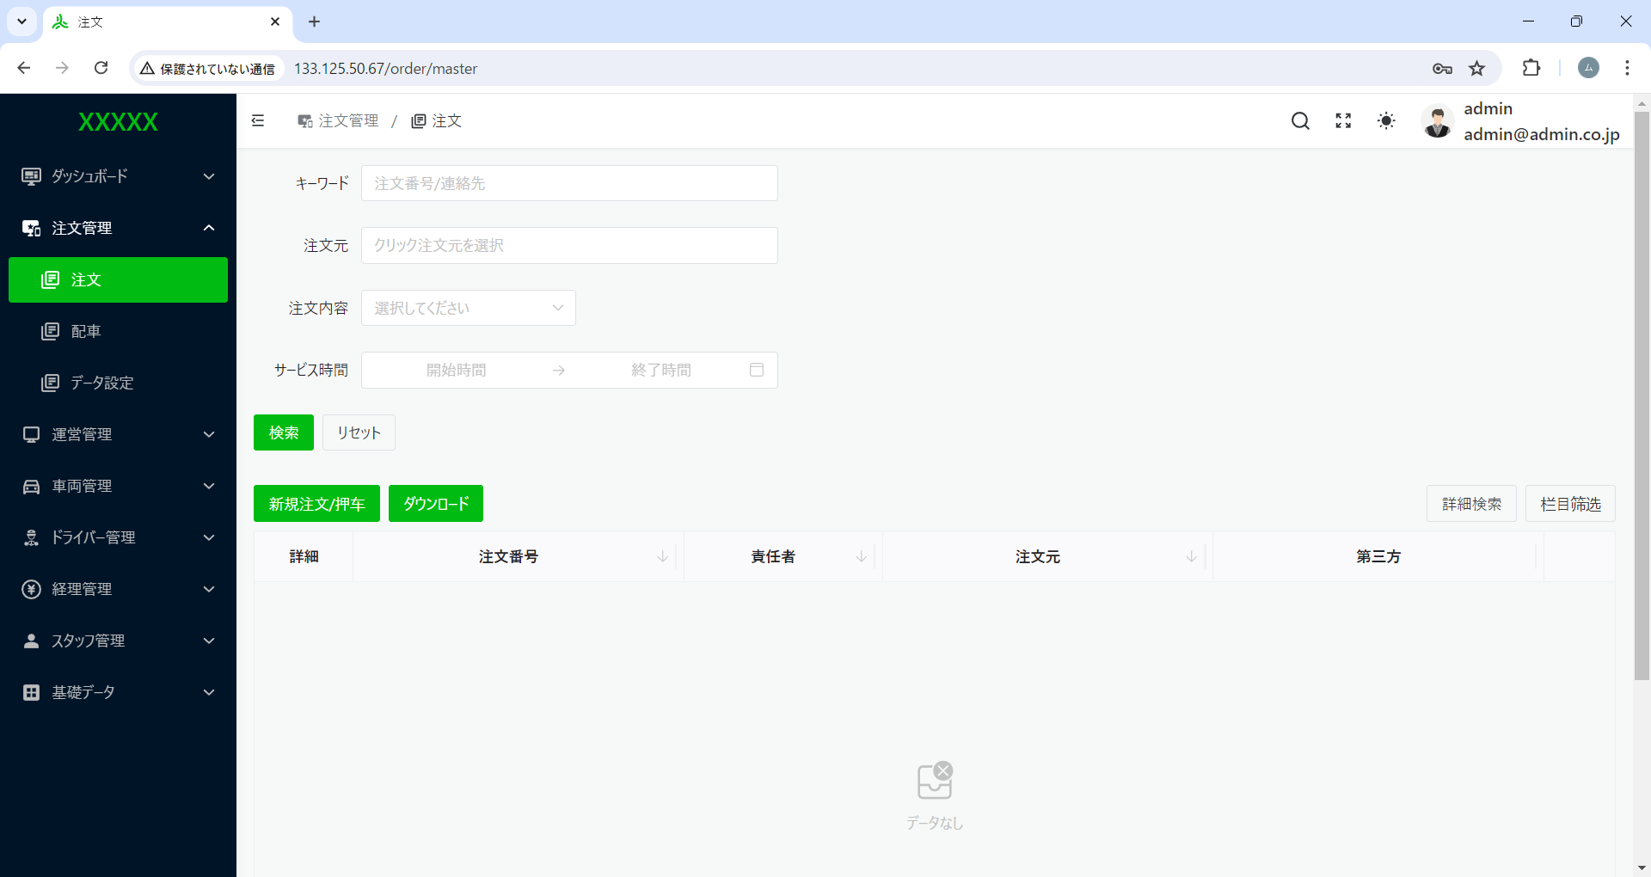

１、日時の制限必要なし。
２、サービズ時間 → サービス日時 へ変更

リセットと検索を押下した場合、常にリセットできるようにする。

デフォルト全一覧を昇順表示。

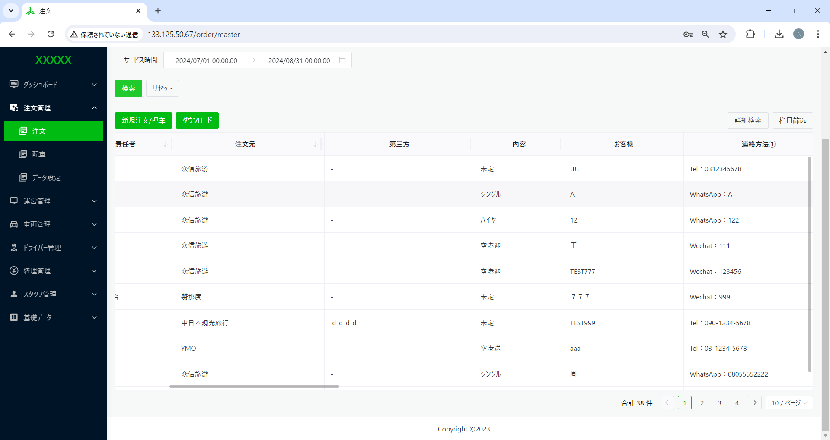

第三方 → 第三者へ変更

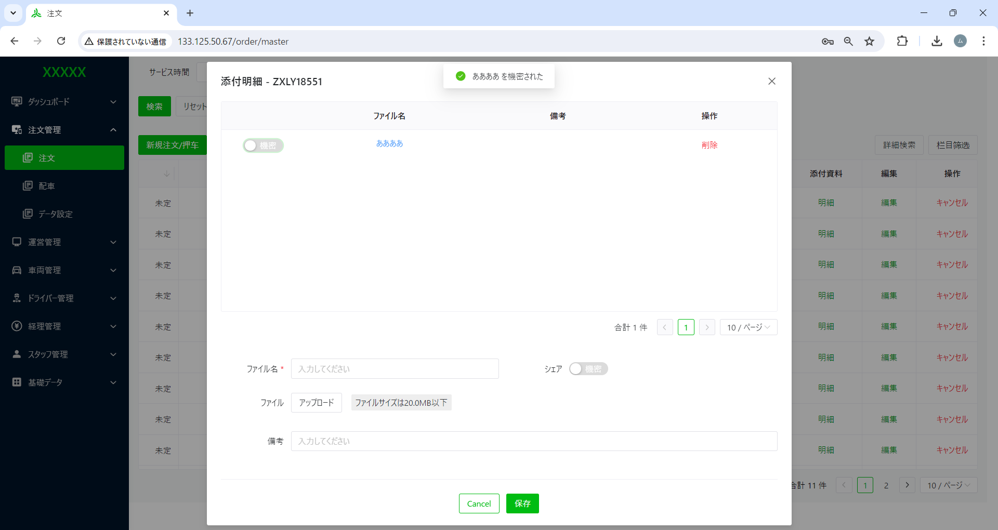

ああああ を秘密された → ああああ を非公開にしました。
へ変更
第三方 → 第三者へ変更

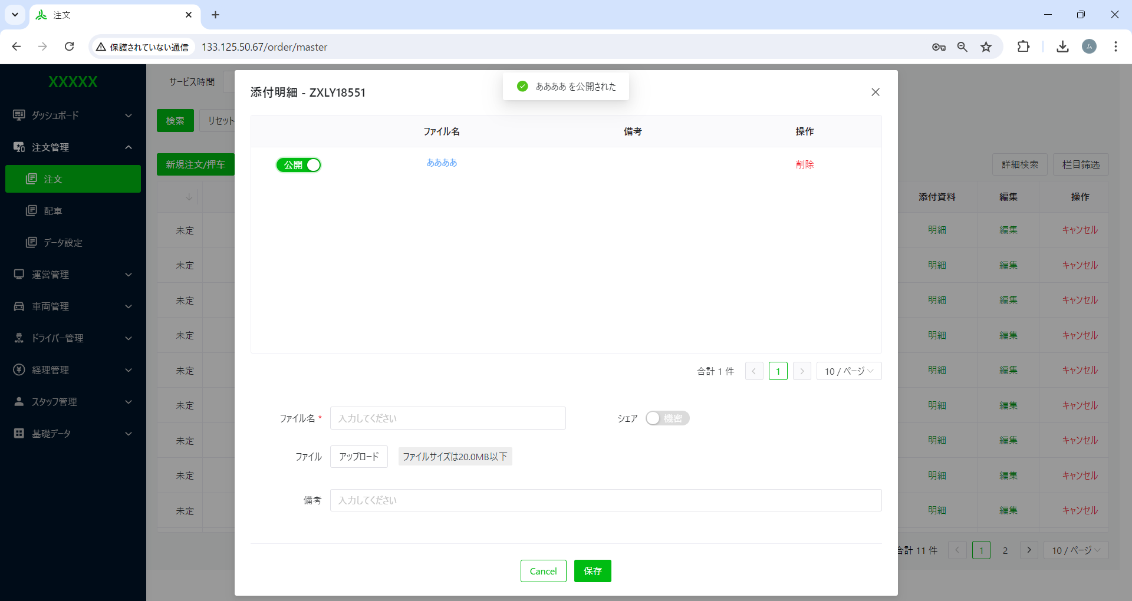

ああああ を公開された → ああああ を公開にしました。
へ変更
第三方 → 第三者へ変更

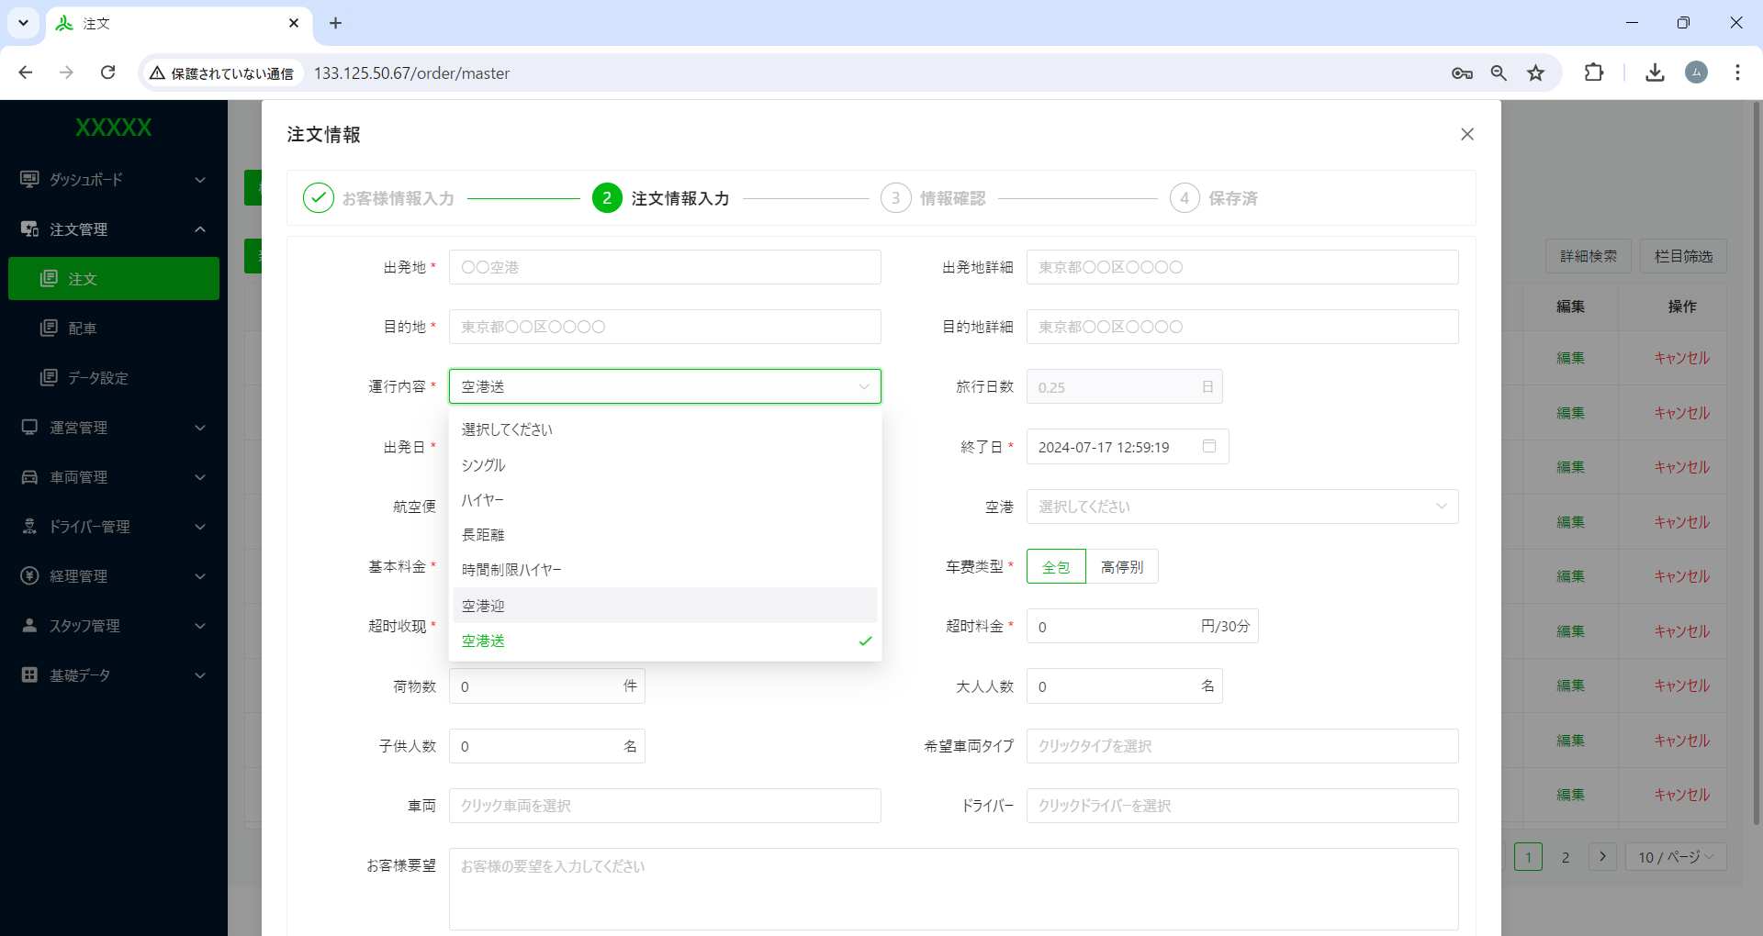

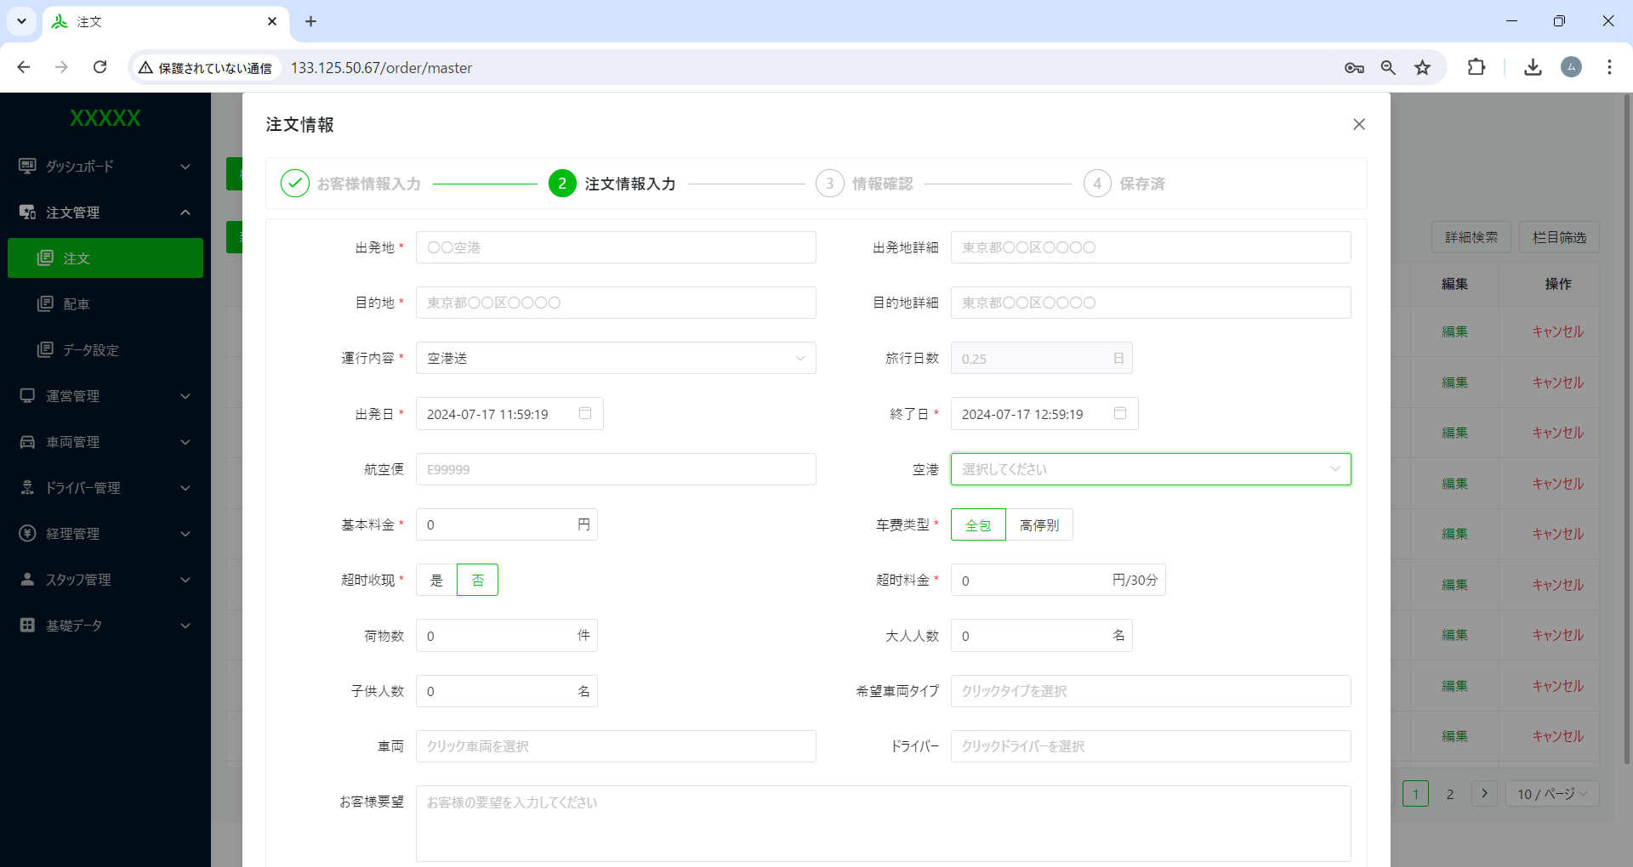

運行内容が「空港迎、空港送」の場合、「航空便と航空項目」を入れ替える
空港、航空便

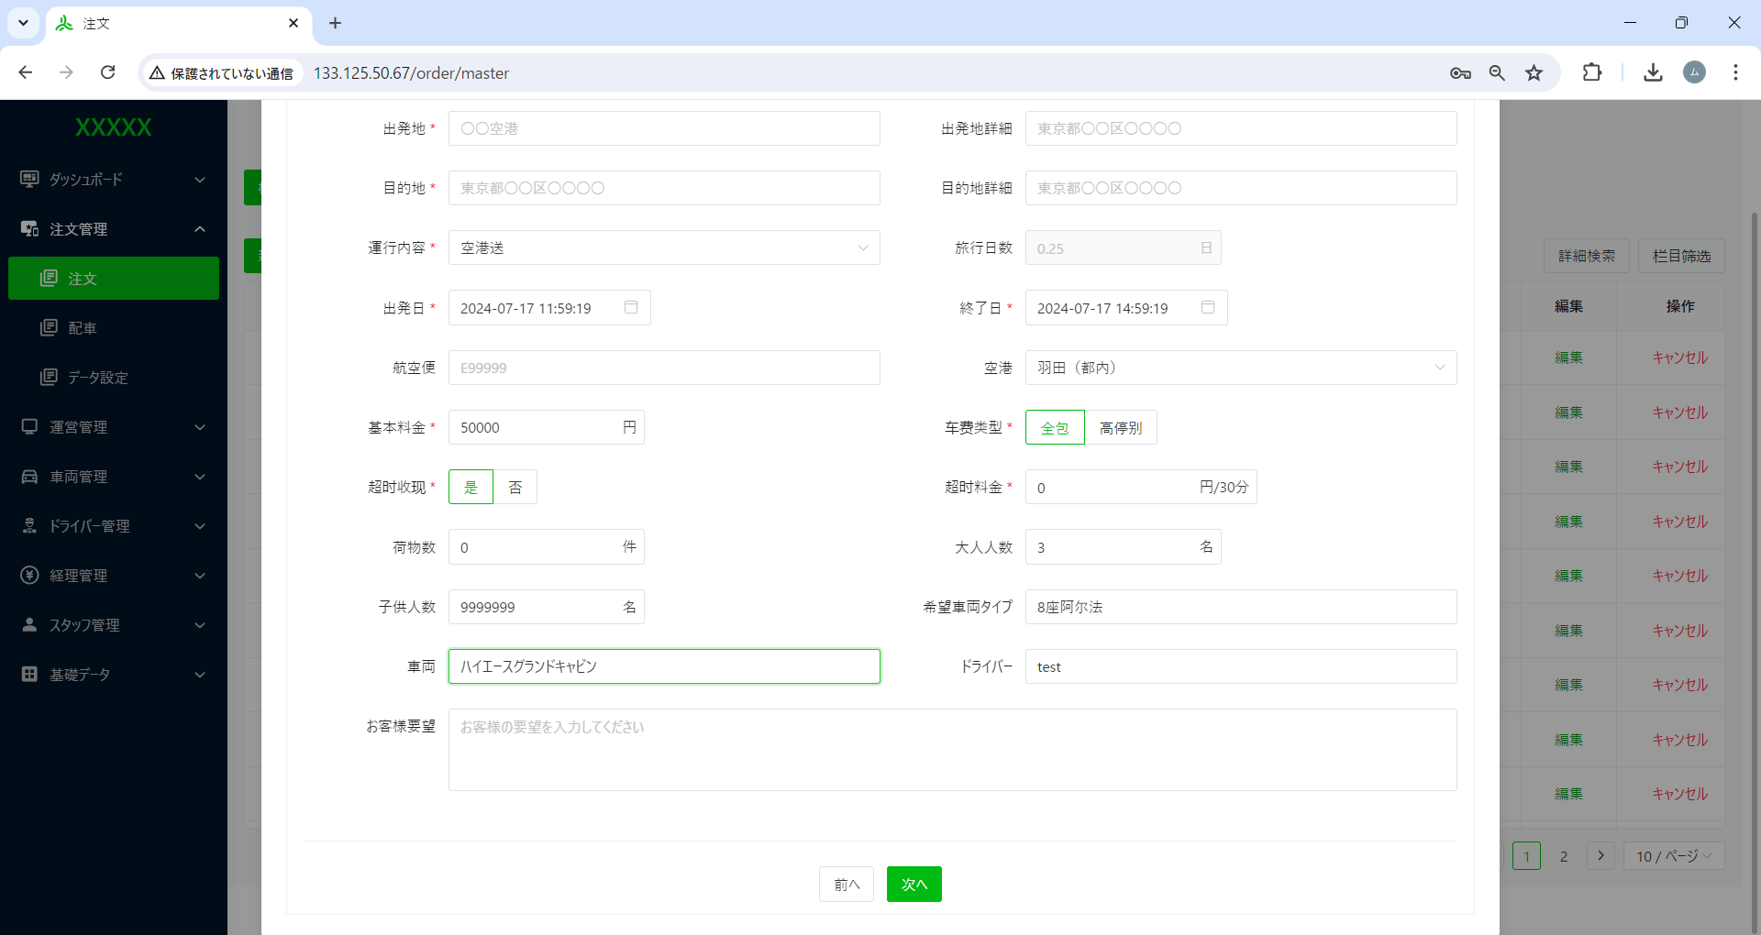

超时收现 → 時間超過料
へ変更
超时料金 → 超過料金
へ変更

料金が永遠に０ 他数字は入らない
時間超過料が【否】の場合、超過料金が固定「0」のはず

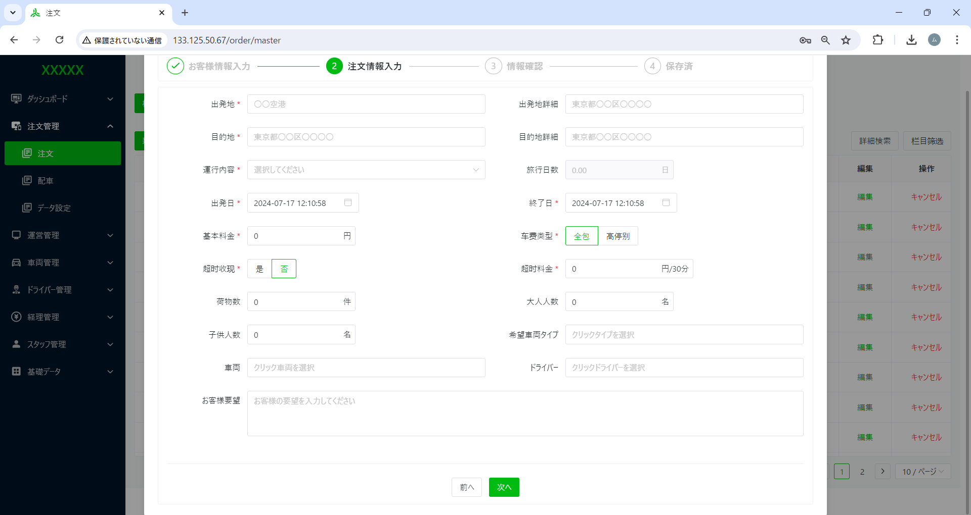

一度「前へ」押下再度注文情報入力画面へ遷移すると先に入力した情報を残して欲しい。

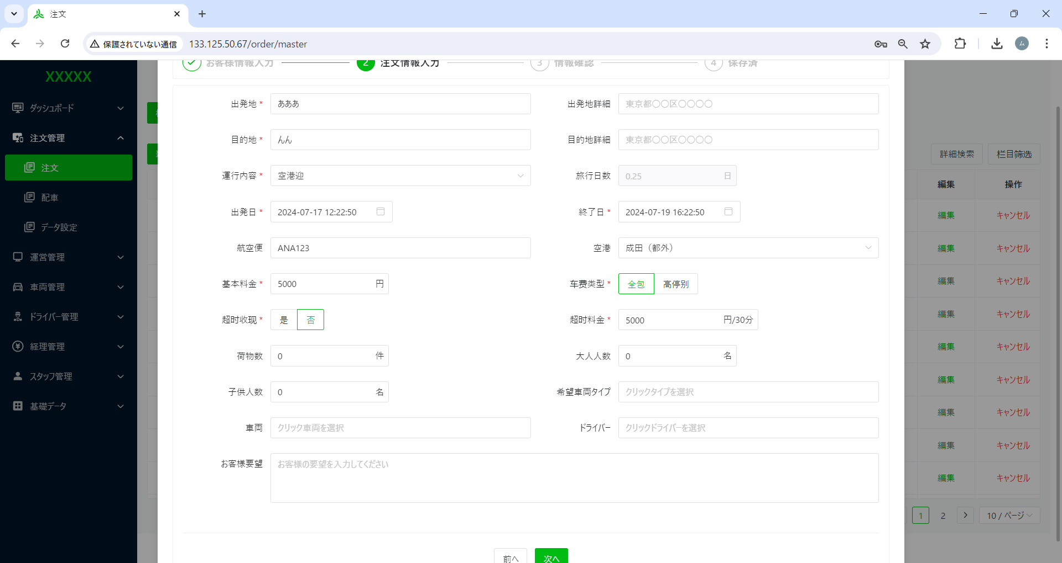

出発日と終了日の時間選択によって
旅行日数は、自動計算設定のはず。
但し、固定の時間設定以外。

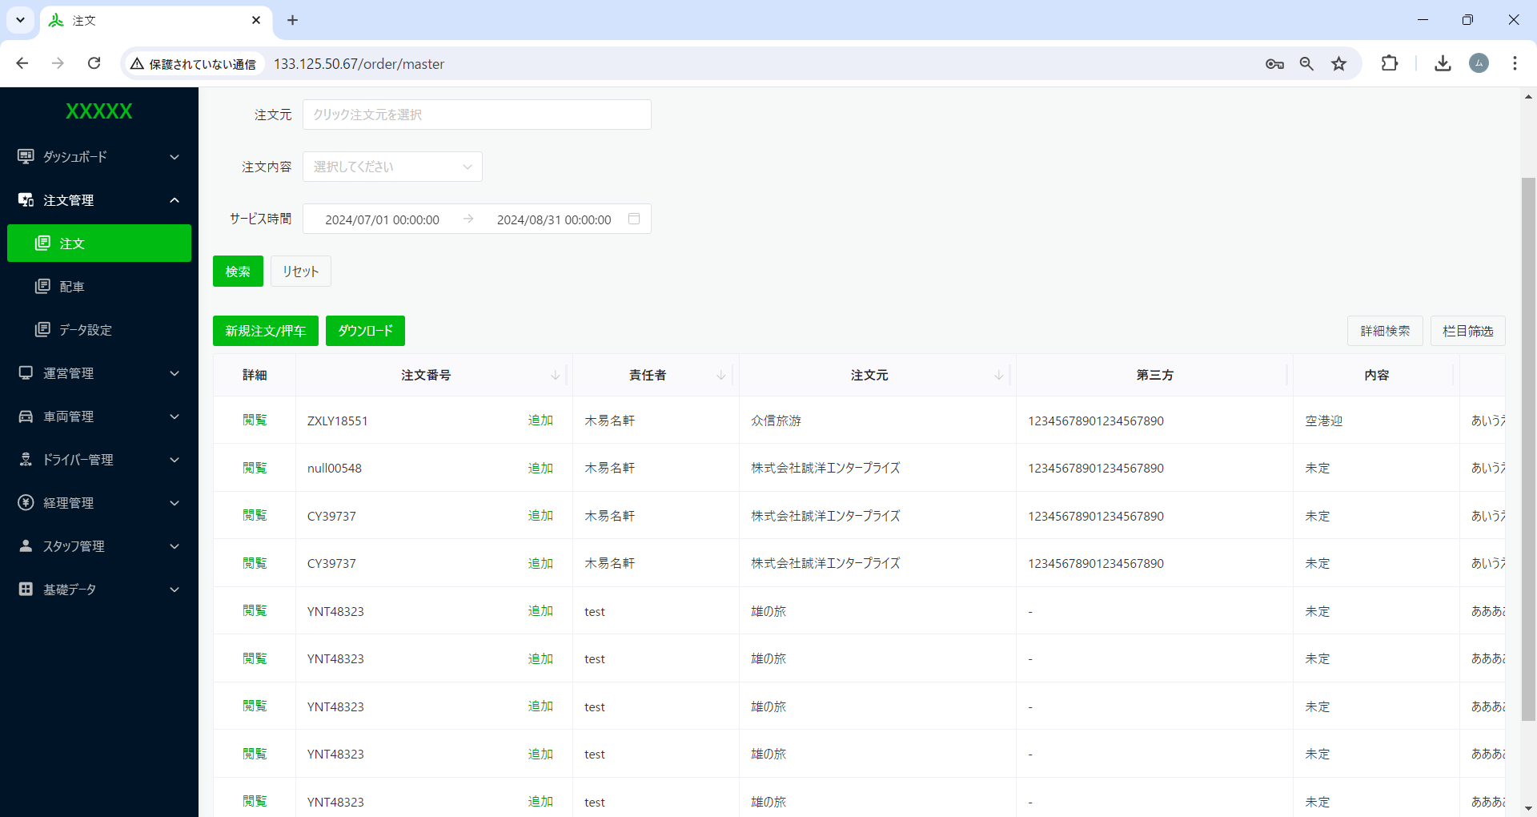

栏目筛选 → 表示項目設定
へ変更
押车 → 押車 へ変更

配車
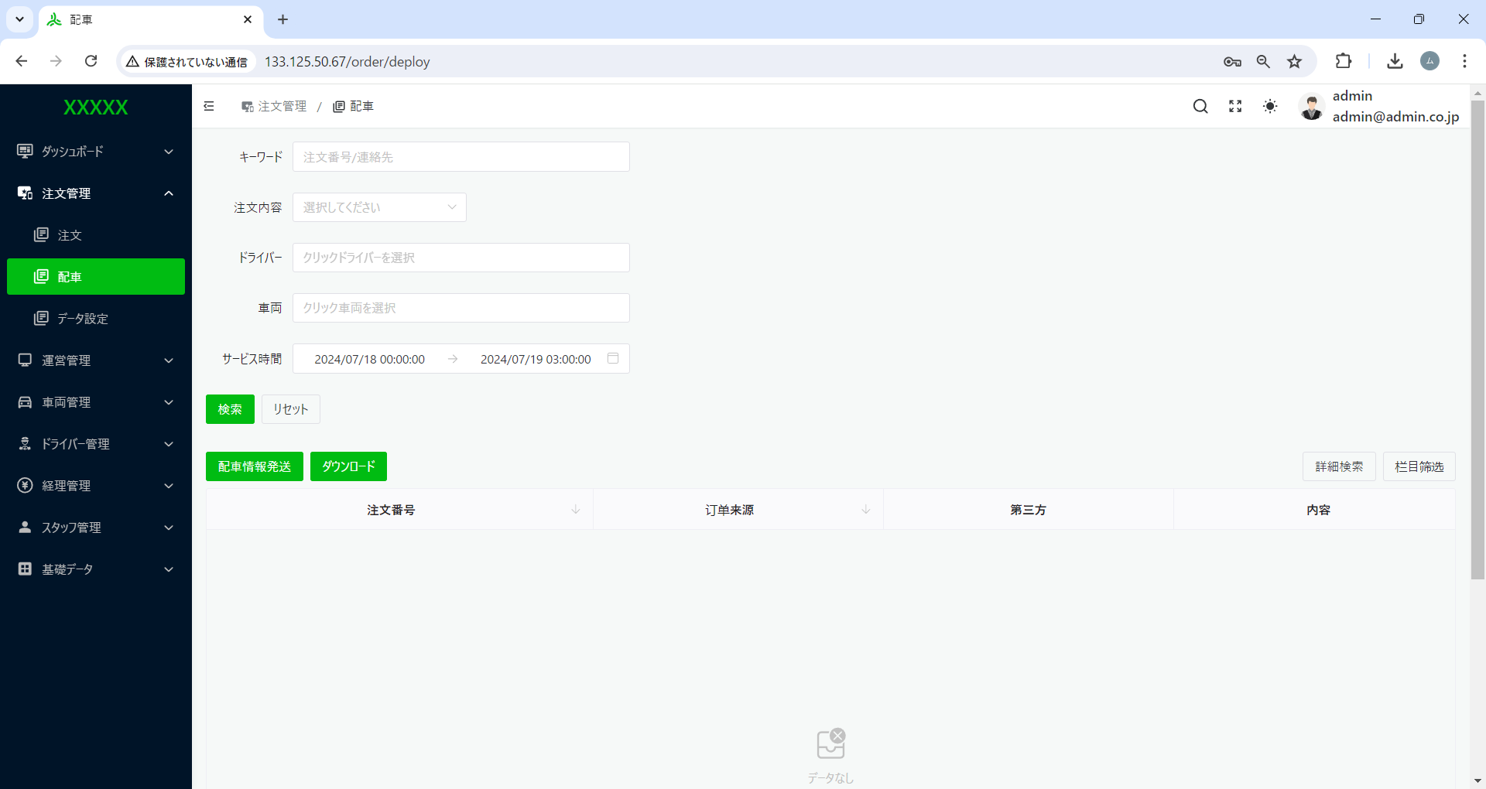

翌日と翌々日日付で絞る

リセットを押下すると、サービス日時がリセットされるようにし、過去データ一覧が昇順表示されるようにする。
リセットを押下すると、サービス日時がリセットされるようにする
リセットを押下すると、サービス日時がリセットされるようにし、過去データ一覧が昇順表示されるようにする。



所領が選択できない



リセットできない
リセットできない



データがないのに、配車情報発送ボタンを押下すると
配送しましたが表示。
リセットできない



全体見直してください。

注文と同じように修正必要
全体見直してください。

この状態で過去分データも含む、一覧は昇順表示できるはず。

運管点呼
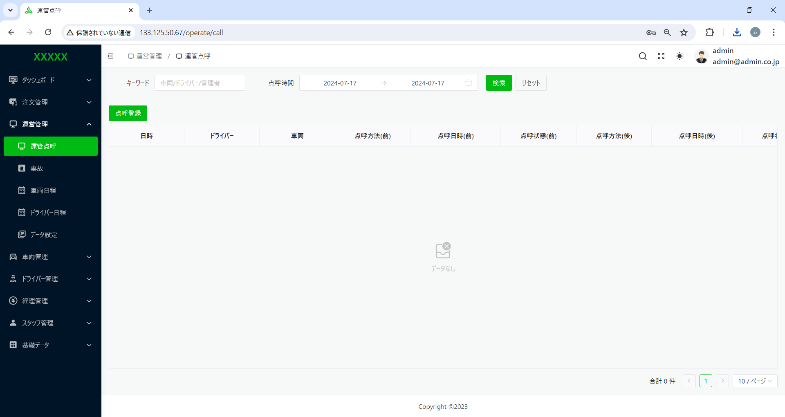

１、デフォルトは、空
２、点呼時間 → 点呼日 へ変更。
３、リセットができない。
１、デフォルトは、空
１、デフォルトは、空
２、点呼時間 → 点呼日 へ変更。.

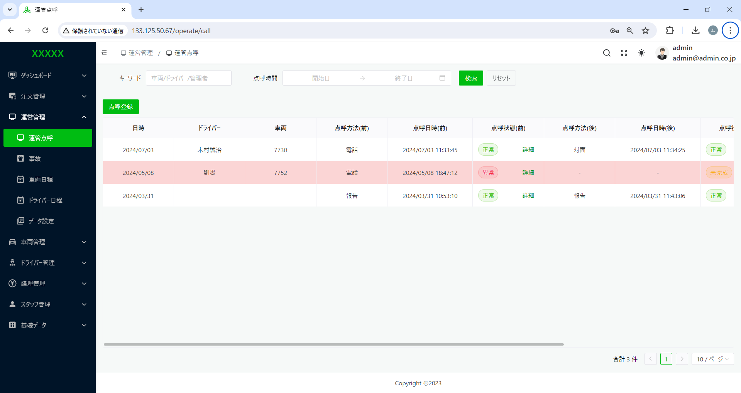

全体検索機能を見直し下さい。

１、日時 → 日付 へ変更

事故
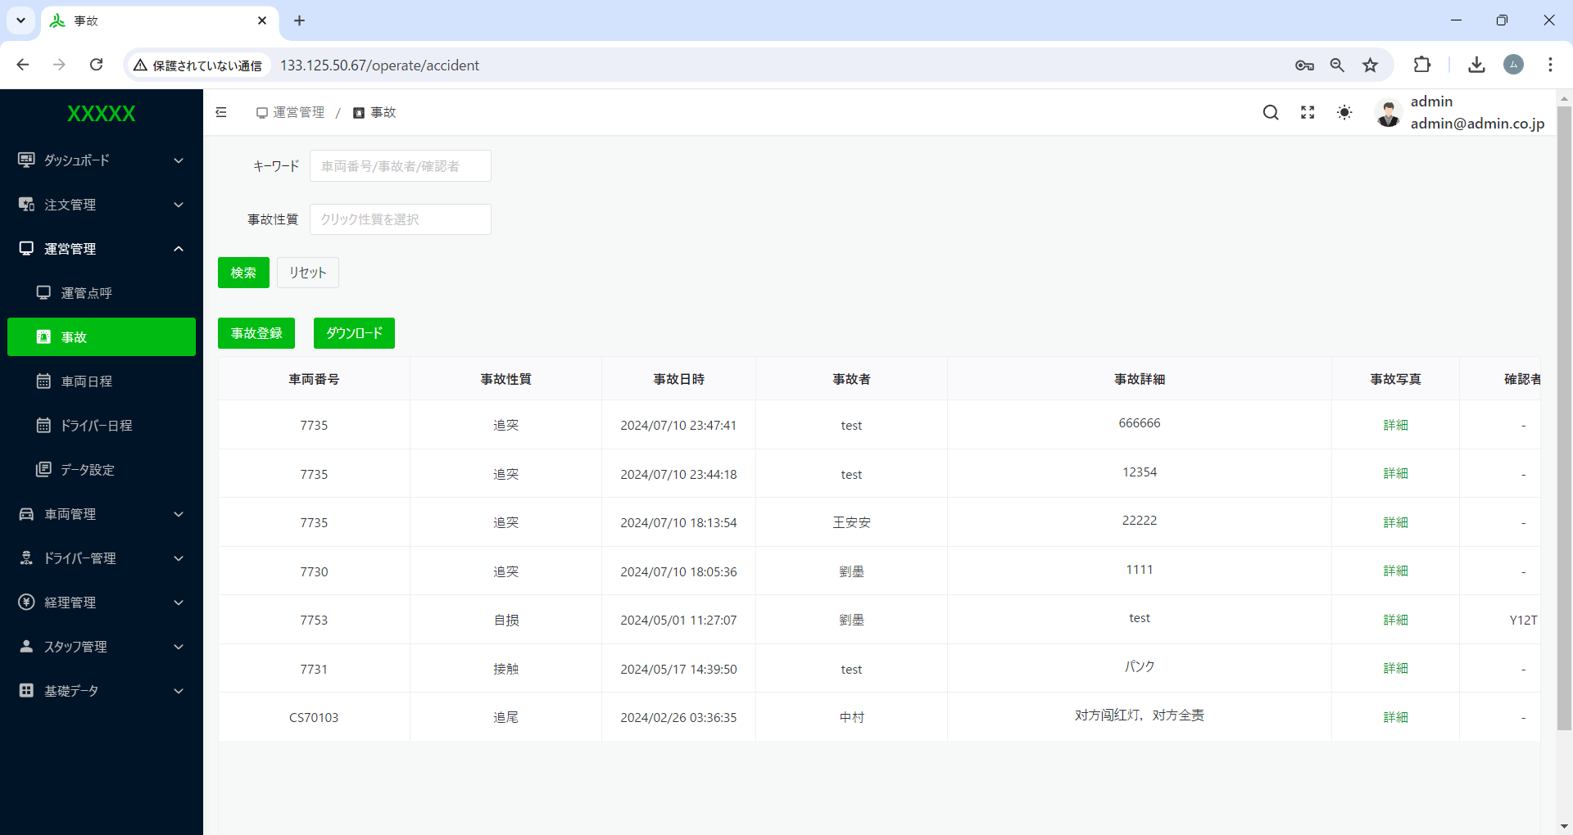

事故性質 → 事故原因 へ変更
事故性質 → 事故原因 へ変更

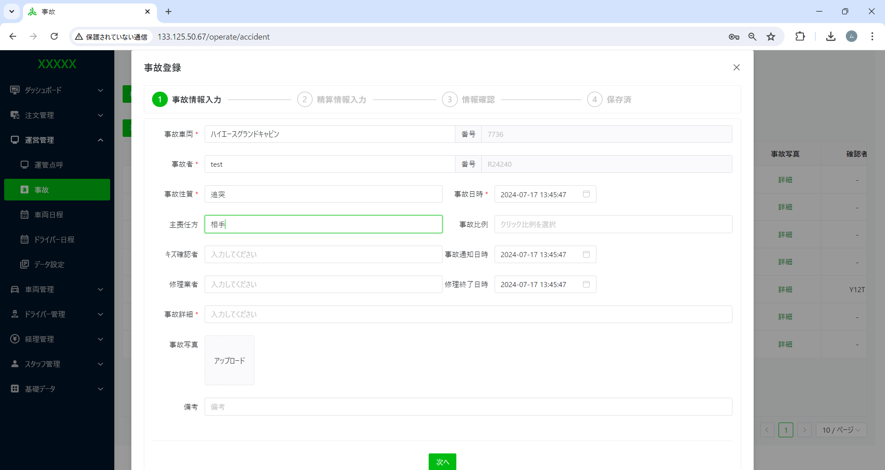

主責任方 → 責任側 へ変更

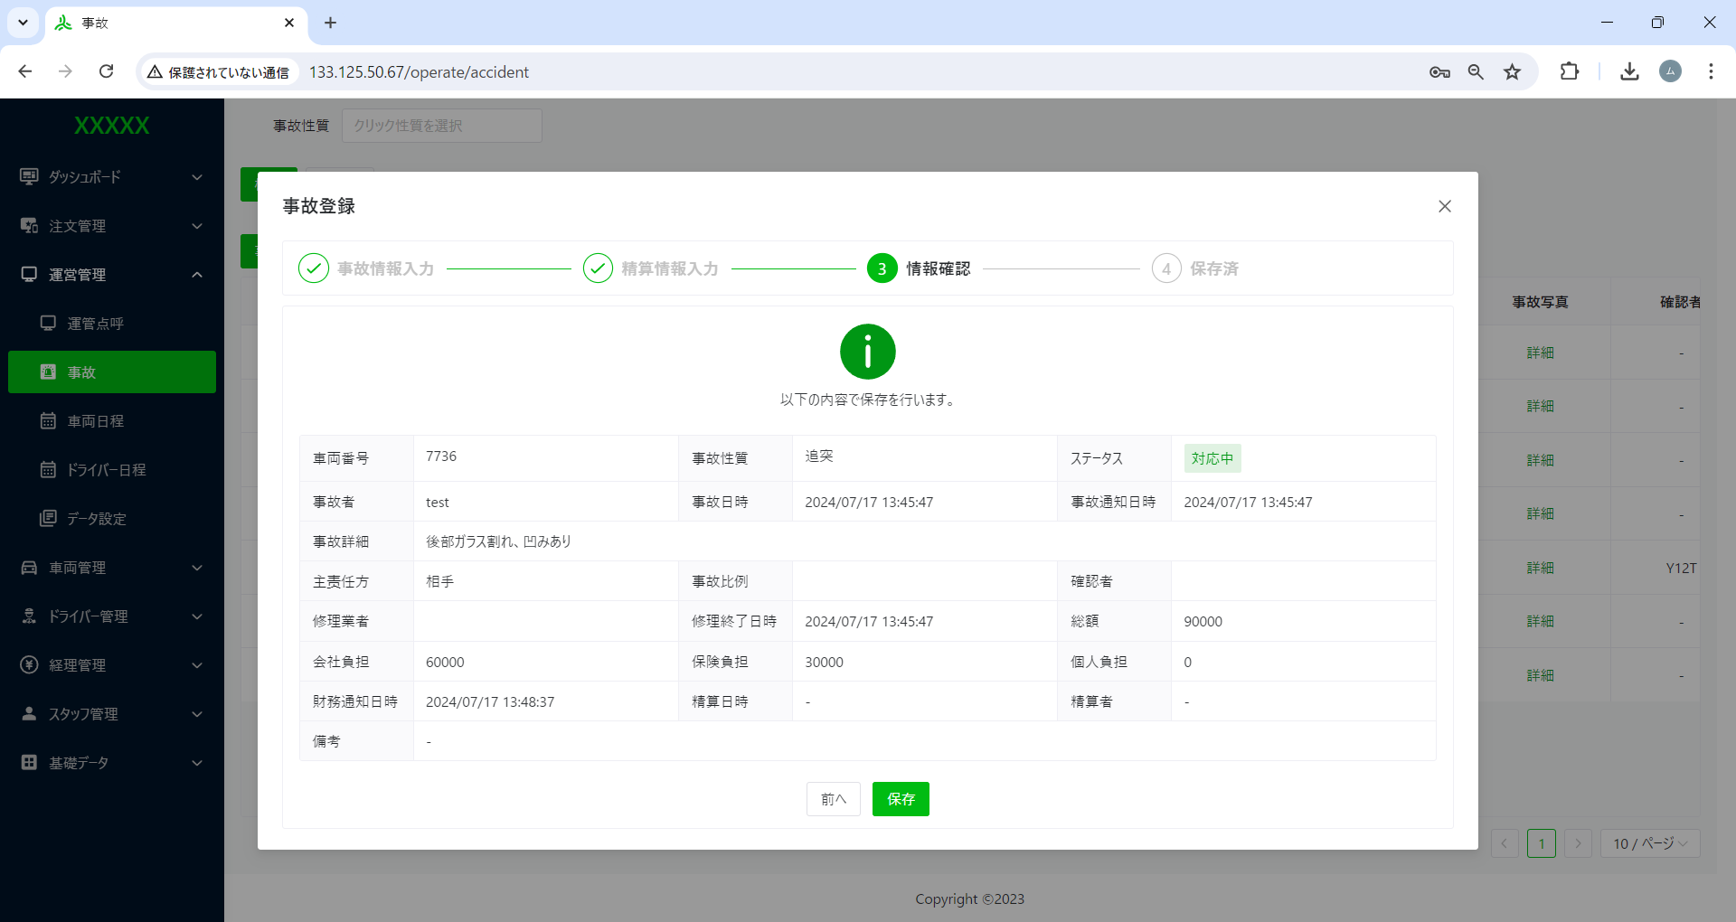

初回入力した金額御保存、再度編集を行うと、金額が最初入力した金額と異なる。

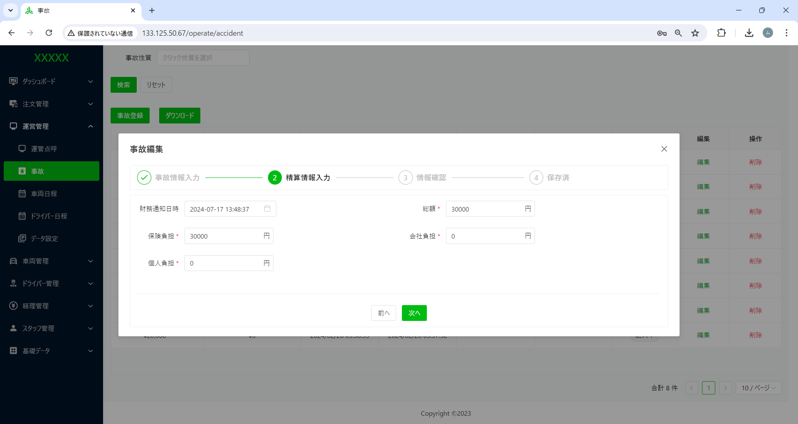

一覧上表示金額が入力金額とさらに異なる。至急見直しが必要。
初回入力した金額御保存、再度編集を行うと、金額が最初入力した金額と異なる。

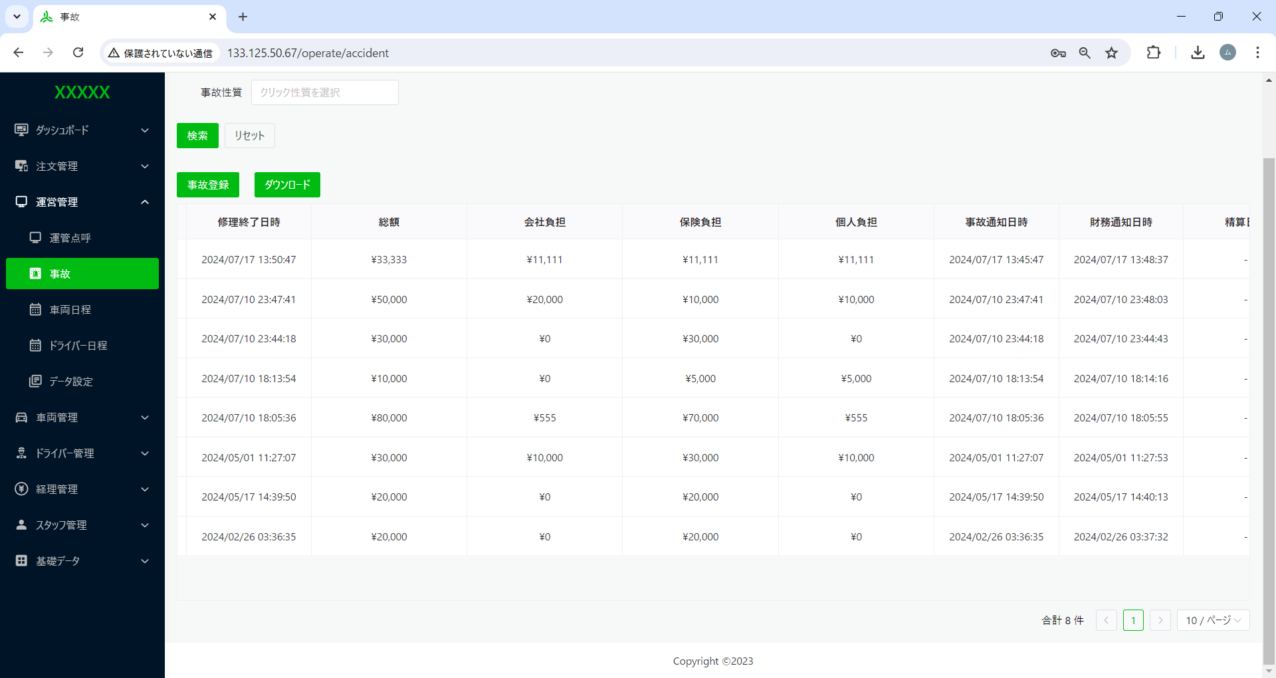

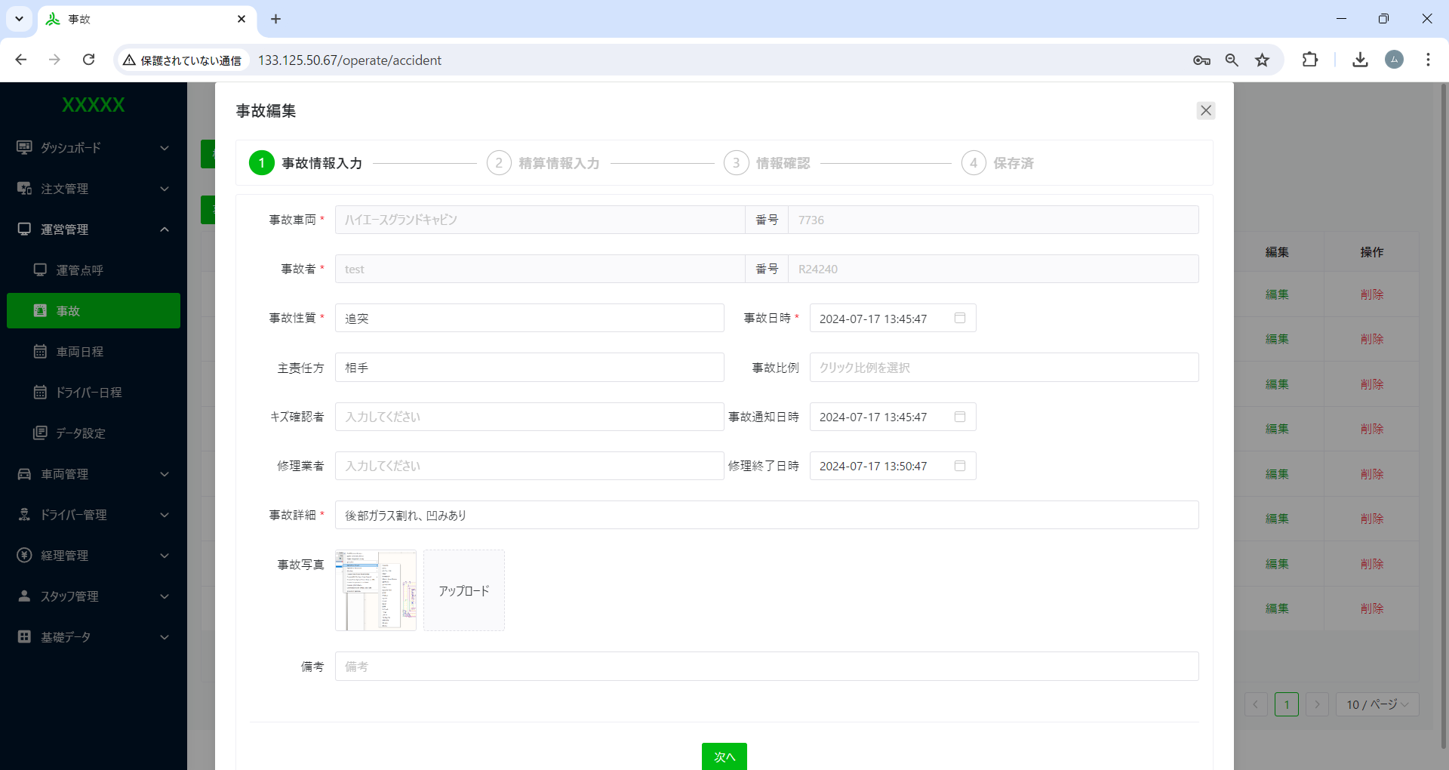

修理終了日時が入ると、ステータスが変わるはずでは？

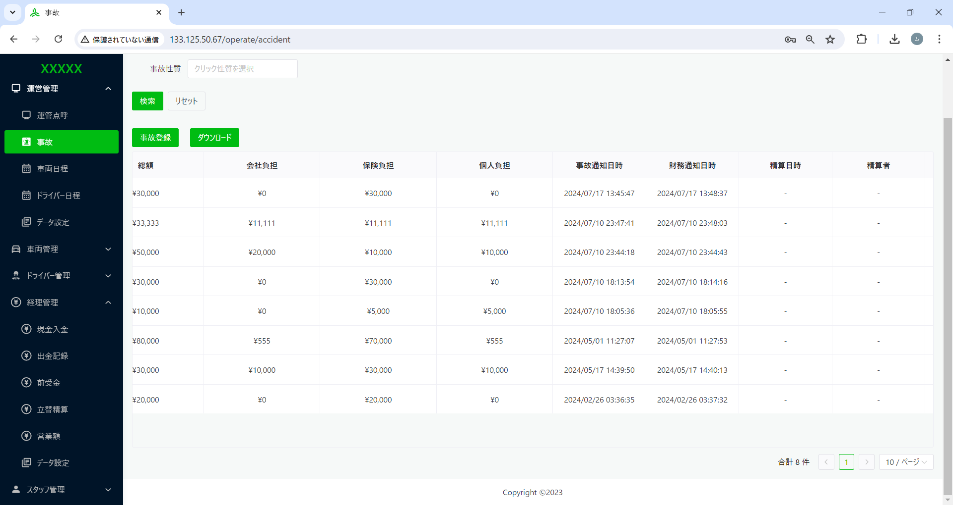
財務通知日時 → 経理通知日時
へ変更
※この一カ所だけではなく、全体見直し

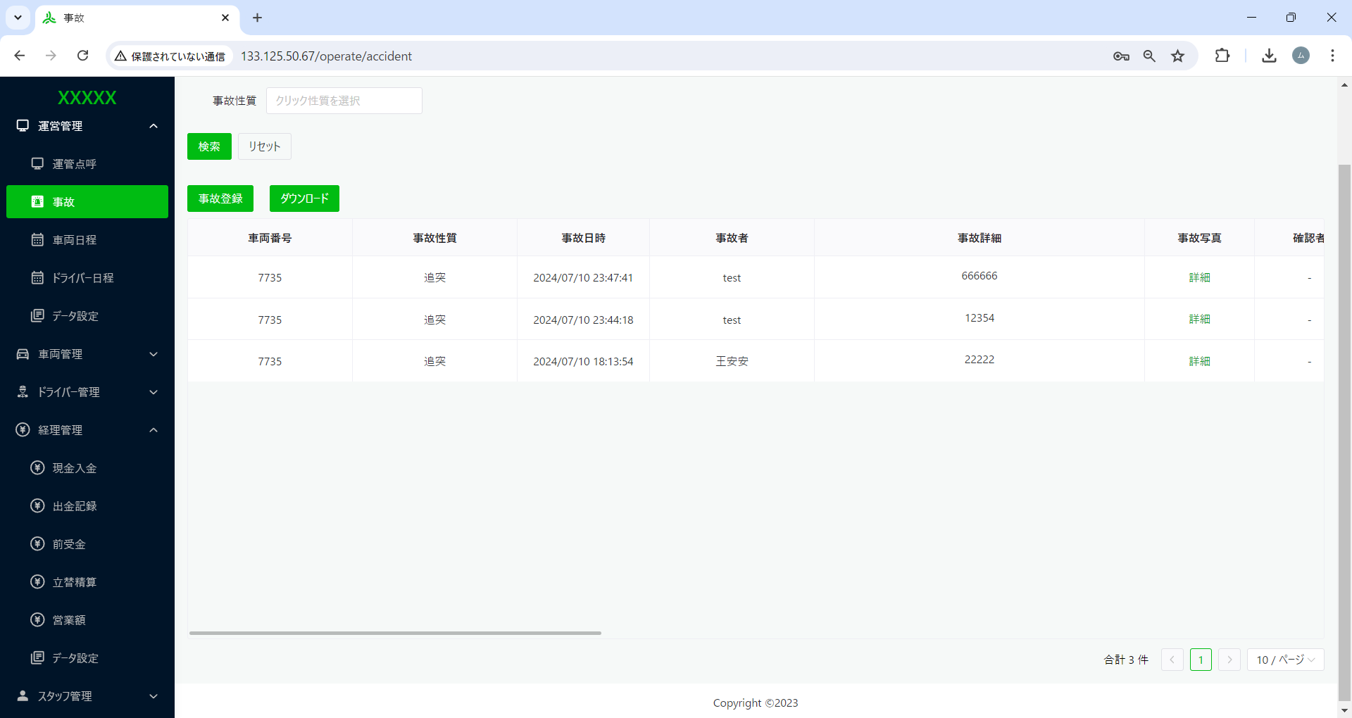

一台の車が同じ日に複数回事故登録できるのは、不可では？一回目事故処理が完了出来たら、２回目できるはず。

車両日程
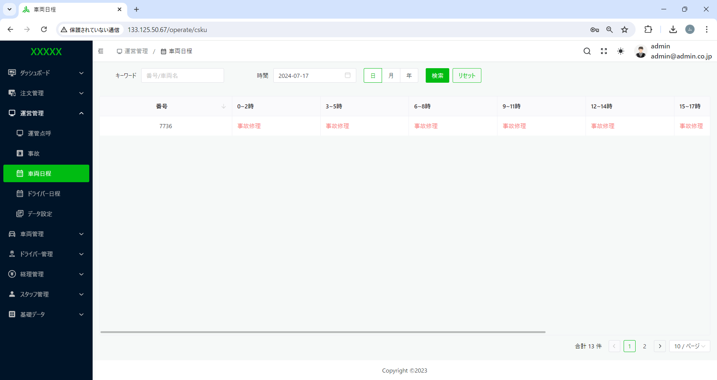

１、デフォルトは、空でよい
２、リセットができない
３、検索機能を見直し下さい。
デフォルトは、空でよい



条件指定なしで、検索を押下した場合、データの検索ができない。
※上記の図では、データあるのに！



条件指定なしで、検索を押下した場合、データの検索ができない。
※上記の図では、データあるのに！

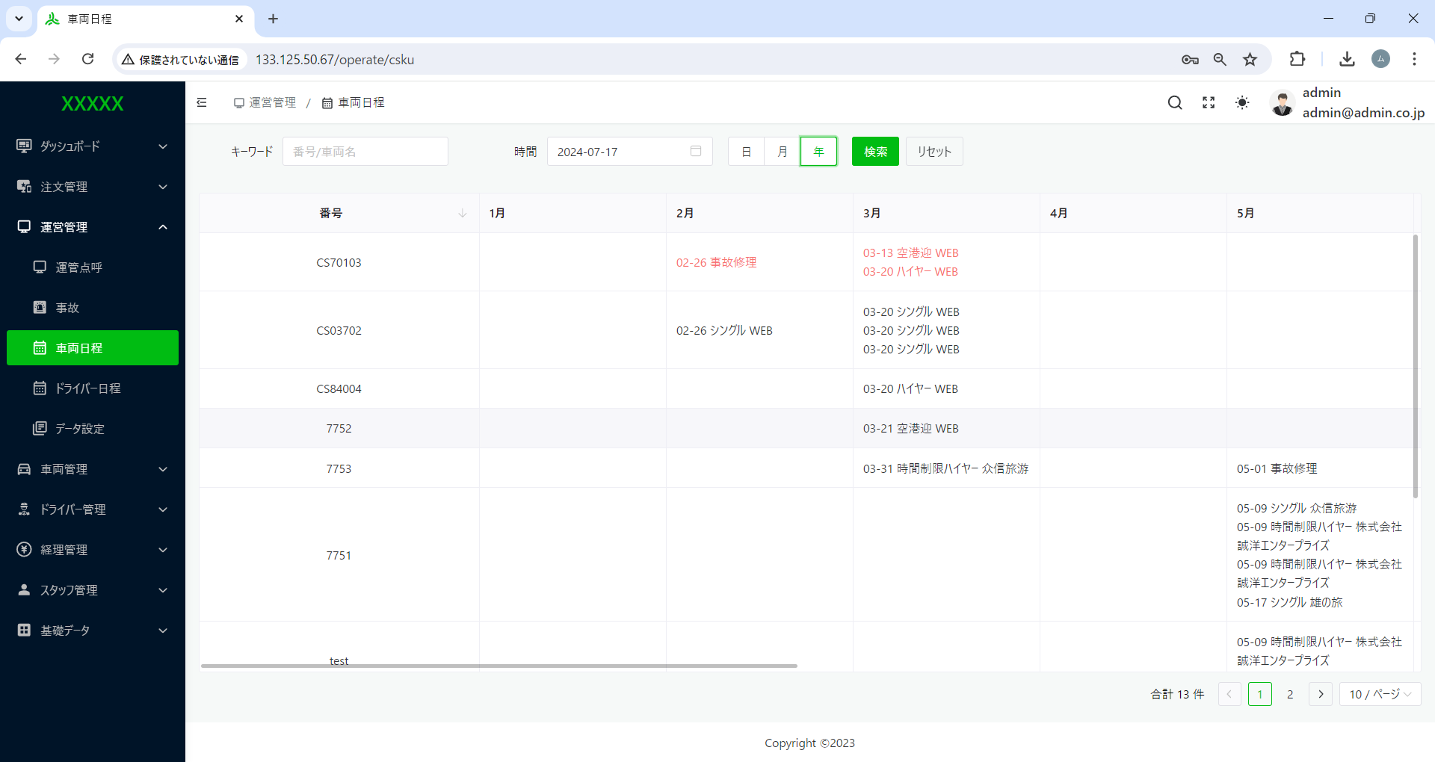

年の場合、
日付：2024-07-17指定あり。
データ表示が条件に合わないのでは！

ドライバー日程
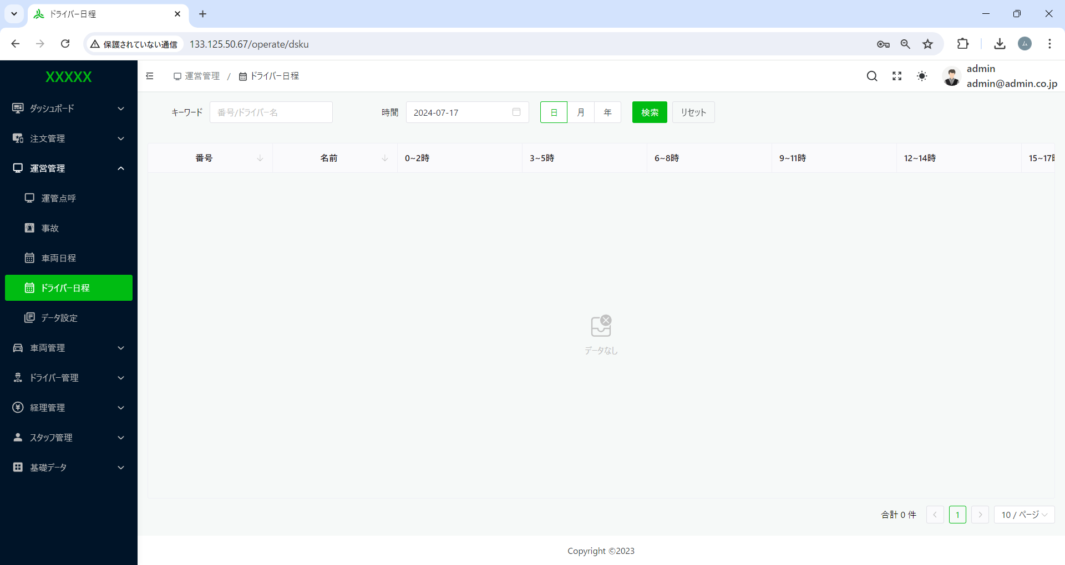

１、デフォルトは、空でよい
２、リセットができない
３、検索機能を見直し下さい。
デフォルトは、空でよい

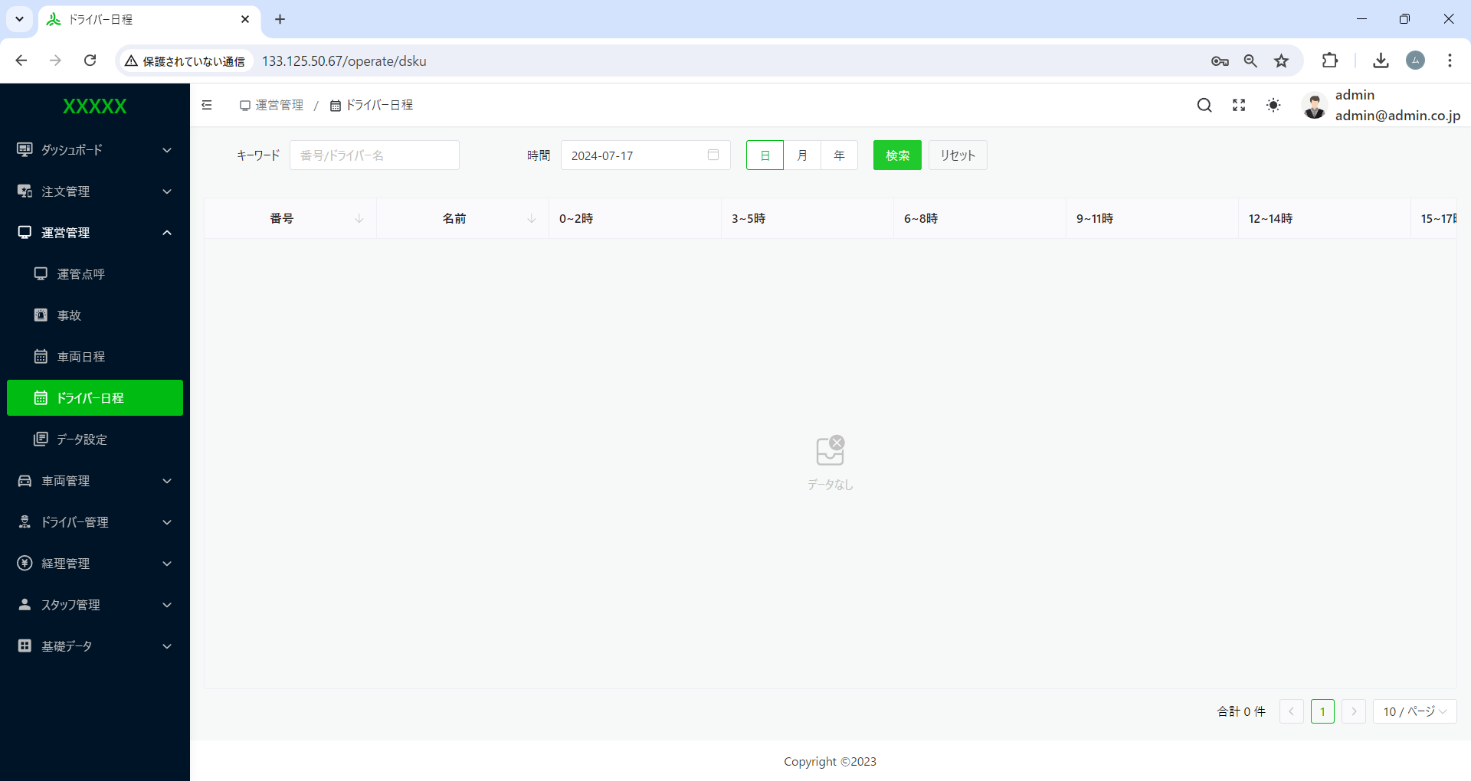

条件指定なしで、検索を押下した場合、データの検索ができない。
※上記の図では、データあるのに！



条件指定なしで、検索を押下した場合、データの検索ができない。
※上記の図では、データあるのに！

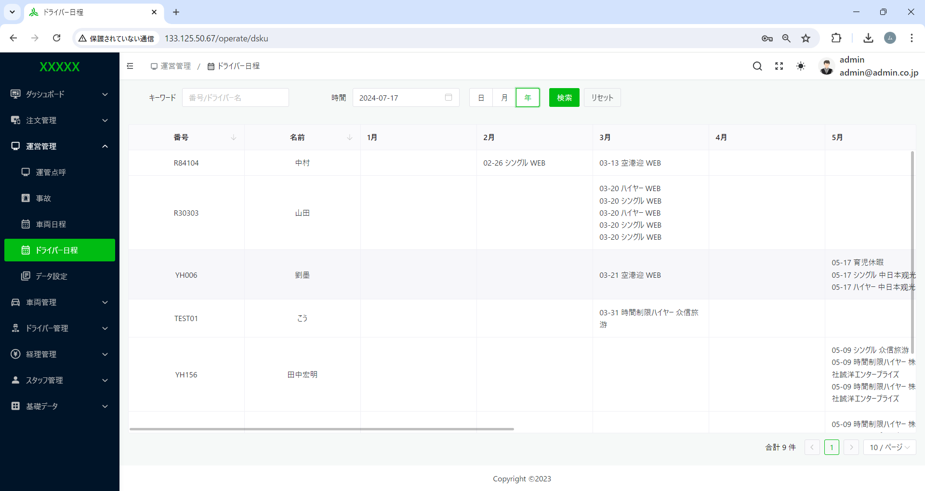

年の場合、
日付：2024-07-17指定あり。
データ表示が条件に合わないのでは！

サーバー
